2月15日第一次讨论
技术开发会议
日期
会议主题 | 介绍OPS 系统
记录者 | Annalise
1. 前台硬件结合+后台服务端(ops基础系统)+app整套技术方案+IR端 ↓ 订单结算存库等等 待解决问题: 独立ir 还是合并进ops
2.控制端软件+维护+运营+客服(远程控制)防盗追讨订单
远程设备监控+
数据展示
开放平台——与第三方对接
App分2类 (运营、商业、运维工具软件)+(面对客户的使用app)
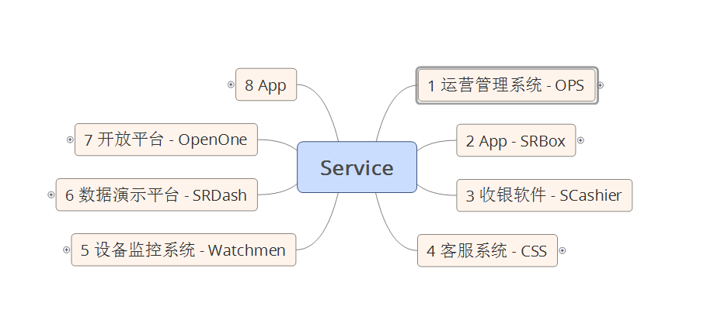 2
3. sass系统 (等于别人在这里申请空间, 不止是盒子,也可能是收银台, 也可能是店铺,也可能是商品) A: 用户是app端也会接银行的一些功能, 盒子有进销存有web端 B: 自己做也可以允许加盟, 软件内划分区域给加盟商, 需考虑海外业务和不同国家的市场 C: 部署和交付在泰国, 交付内容待定.我们想并行, 国内再部署一套
4,三级运营商
第一级——b-tree
第二级别——泰国客户(管理权限), 没有业务权限
第三级——实际商品运营
泰国需求是一级运营商 (既管理也需要细自己是运营商）
待讨论
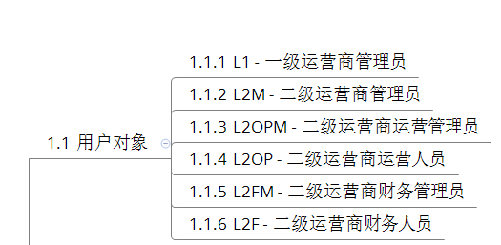
4. 用户角色: 运营、运维、财务、客服 商品、价格 技术运维 前端设备技术维护 销售信息 财务需要多考虑客户要求(主要面对海外市场)
5.选型未定
6.不用考虑app的用户端, 我方不负责做, 但等待与对方app技术组对接
7.财务报表有具体的需求
8.两种逻辑情况: 虚拟仓→盒子 供应商直接送货到店
9. 海外业务存在2个问题 A: 消费者的信息隐私保护问题 不同国家隐私保护不同 B: 支付手段本地化+考虑硬件和前端软件 二维码支付兼容问题 (字符串 没有标识)
10. 为泰国客户提供项目计划表, 任务及时间结点的表以供参考

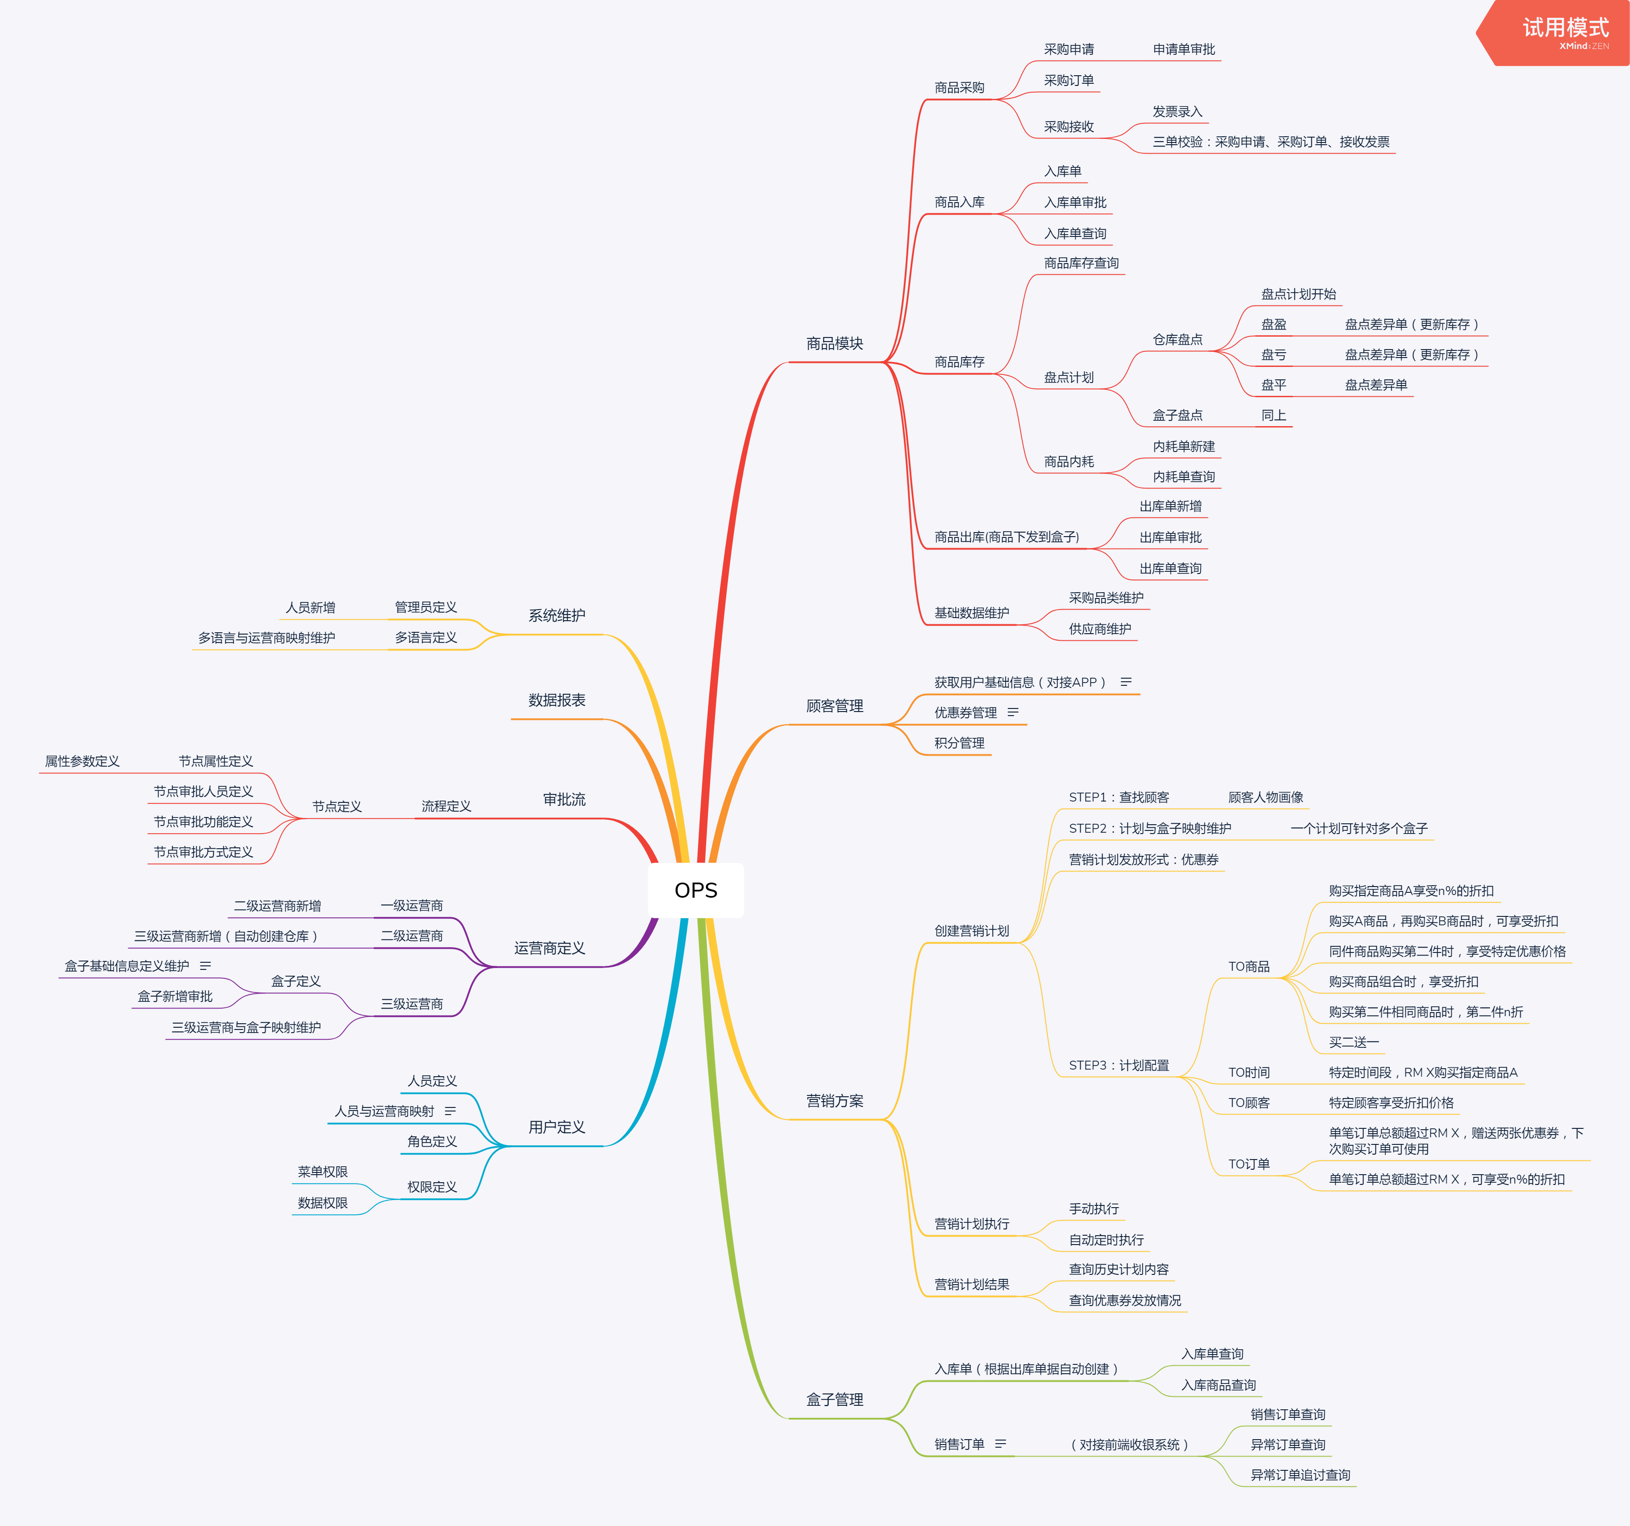
图一: OPS 系统架构图

